상품제안서
캘러웨이 원형 ERC 트리플트랙 3구 볼마커 자석티 | 상품코드: F11843

 |  |  |  |  |  |  | 02-412-0044 | www.easy1.co.kr
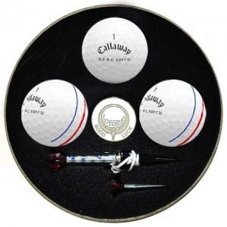

【상세/제작정보】 | 골프공 인쇄 및 선물포장비용 별도입니다. 고급케이스 및 케이스인쇄비용은 별도문의 부탁드립니다.

【인쇄/포장옵션】 | 실크 / 포장지포장

【공급단가】 | 수량 | 100~ | 300~ | 500~ | 1,000~ | 3,000~
*VAT별도 | 단가 | 24,030원 | 23,140원 | 22,250원 | 21,360원 | 20,820원

【상품 URL】 | https://dev.easy1.co.kr:443/src/goods_detail.php?gdno=11843

